Шапка
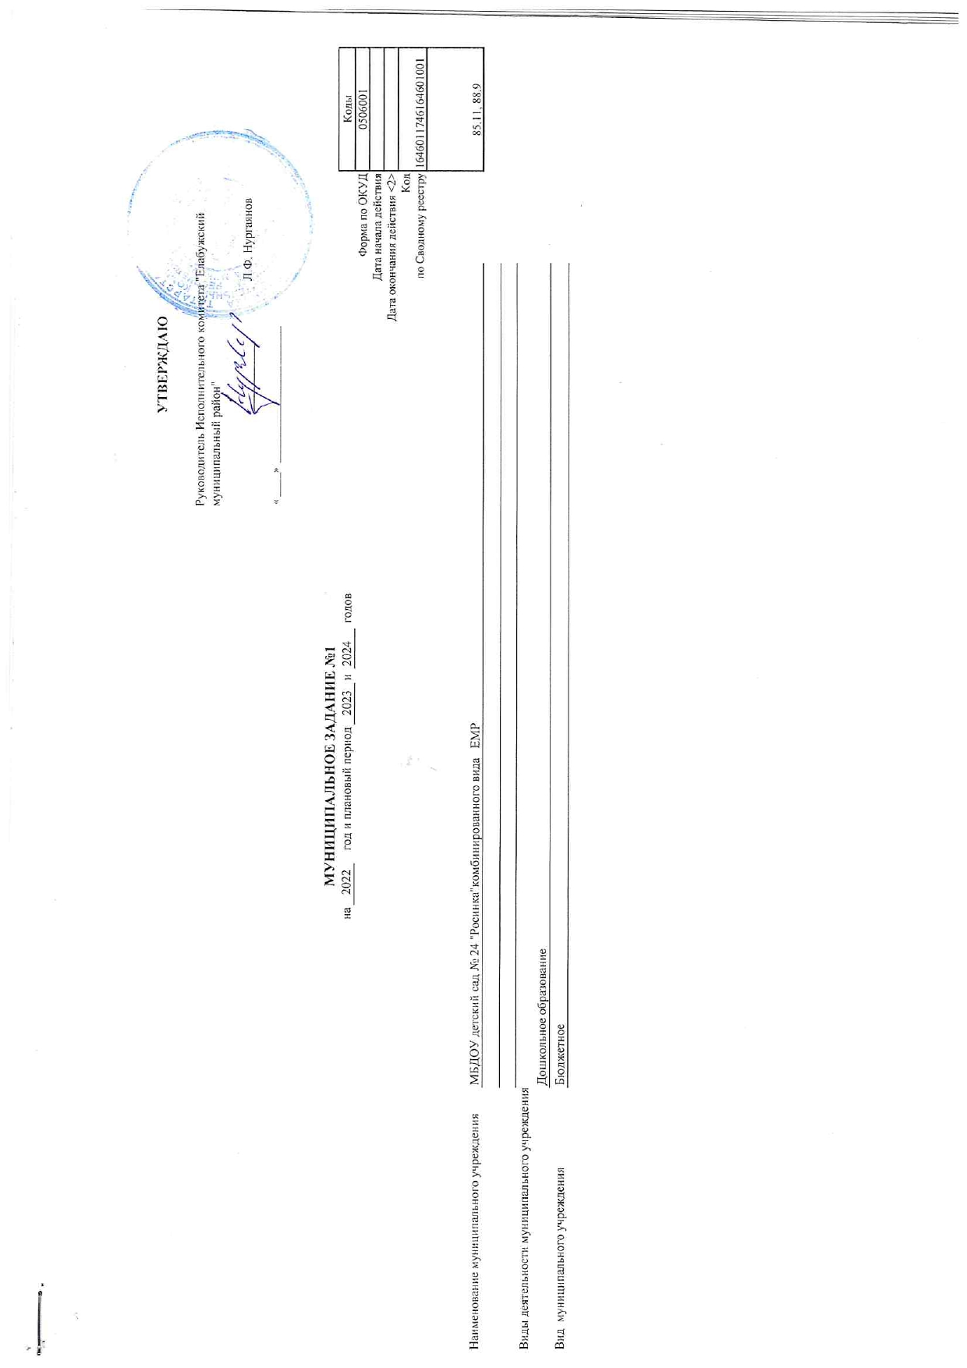

 |  |  |  |  |  |  |  |  |  | УТВЕРЖДАЮ
 |  |  |  |  |  |  |  |  | Руководитель Исполнительного комитета "Елабужский муниципальный район"

 |  |  |  |  |  |  |  |  |  | _______________ | Л.Ф. Нургаянов

 |  |  |  |  |  |  |  |  | « _____» ____________________________

 |  |  | МУНИЦИПАЛЬНОЕ ЗАДАНИЕ №1
 |  | на | 2022 | год и плановый период | 2023 | и | 2024 | годов |  |  |  |  | Коды
 |  |  |  |  |  |  |  |  |  |  |  | Форма по ОКУД | 0506001
 |  |  |  |  |  |  |  |  |  |  |  | Дата начала действия
 |  |  |  |  |  |  |  |  |  |  |  | Дата окончания действия <2>
 |  |  |  |  |  |  |  |  |  |  |  | Код | 1646011746164601001
 |  |  |  |  |  |  |  |  |  |  |  | по Сводному реестру
 |  |  |  |  |  |  |  |  |  |  |  |  | 85.11, 88.9

Наименование муниципального учреждения | МБДОУ "Детский сад комбинированного вида № 24 "Росинка" ЕМР РТ

Виды деятельности муниципального учреждения
 | Дошкольное образование
Вид муниципального учреждения | Бюджетное

